ゲーム画面
ゲーム画面


 |  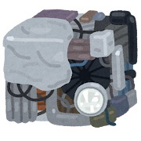 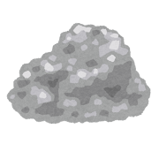 

操作方法
操作方法

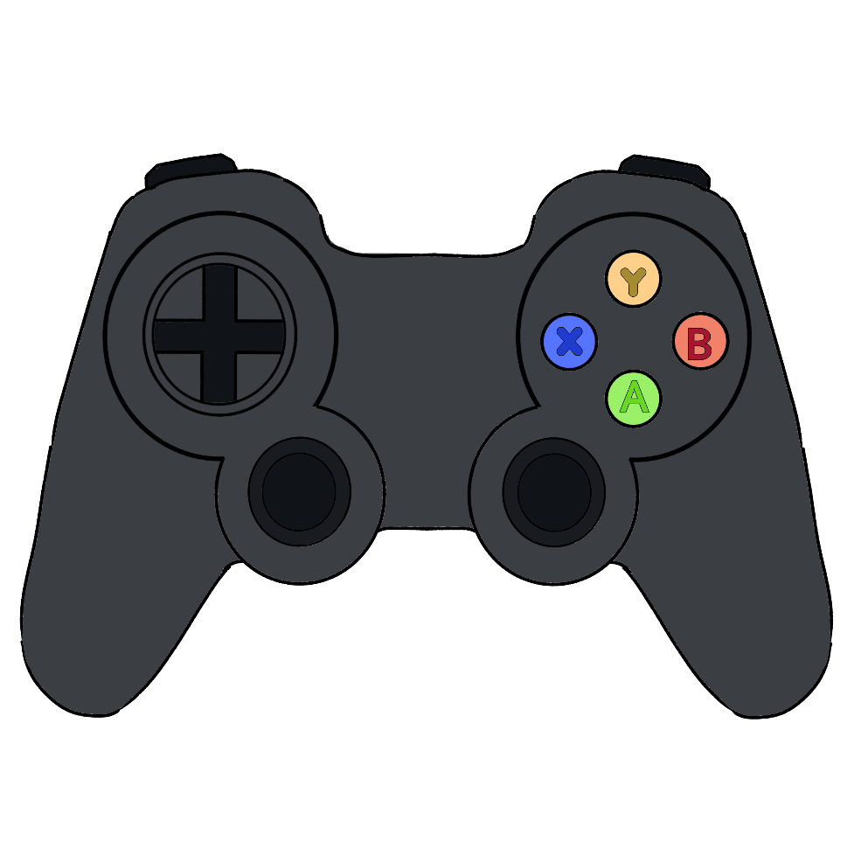
 | Lスティック(左右) | アームの下降位置調整

 | 十字(左右) | アームの下降位置調整

 | Lスティック(下) | アームの下降

 | 十字(下) | アームの下降

